Vendime dhe rekomandime
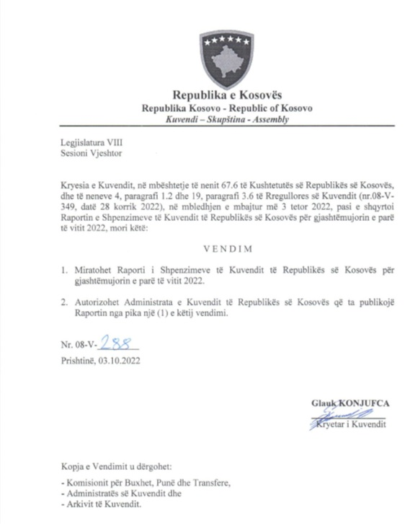

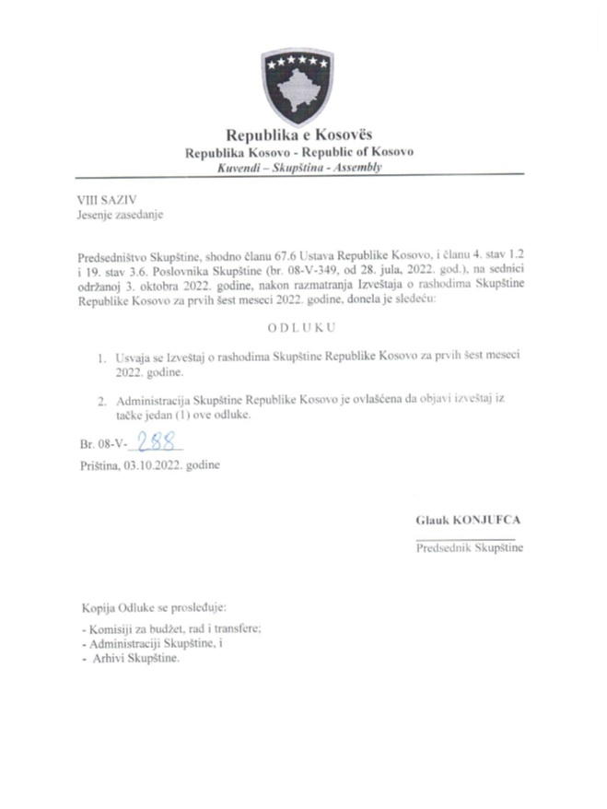

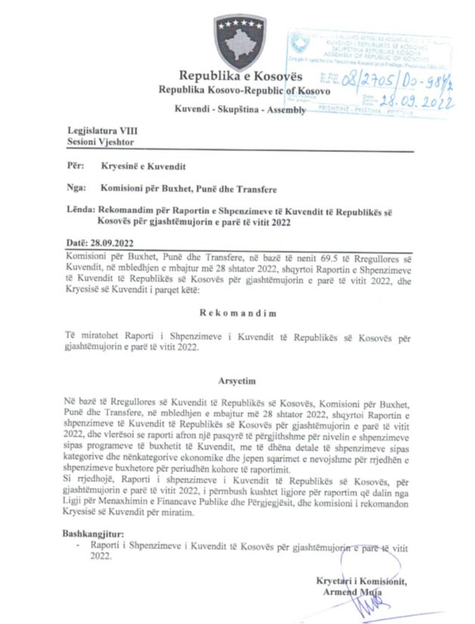

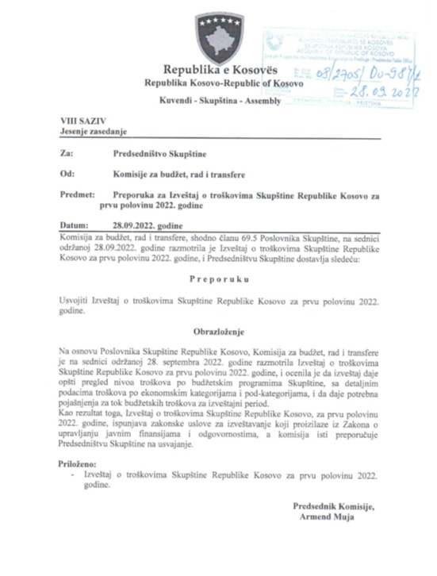

R. financiar
Raporti Financiar për gjashtëmujorin e vitit 2022

Kodi i Organizatës Buxhetore: 101
Informatat kontaktuese: 038 200 10 557
Sekretari i Kuvendit: Ismet Krasniqi, Ndërtesa e Kuvendit, zyra N-122
Drejtori i Përgjithshëm për Administratë: Emrush Haxhiu, Ndërtesa e Kuvendit, zyra N-226
Drejtori i Drejtorisë për Buxhet dhe Pagesa: Istret Azemi, Ndërtesa e Kuvendit, zyra N-222
13.07.2022
1)Hyrje: (Ju lutem paraqitni në formë tekstuale një përmbledhje të zhvillimeve kryesore në buxhetin e organizatës tuaj. Të mos kalohet hapësira e ofruar më poshtë!)

Buxheti i Kuvendit të Republikës së Kosovës, i ndarë sipas Ligjit për Buxhetin e Republikës së Kosovës për vitin 2022 Ligji nr.08/L-066 eshte 9.674.105 € dhe atë sipas kategorive ekonomike në vijim: Pagat 6.907.105 € ,mallra dhe shërbime 1.823.000€, shpenzime komunale 200.000 €, subvencione dhe transfere 70.000 € dhe shpenzime kapitale 674.000 €. Në buxhetin e Kuvendit të Republikës së Kosovës pjesën më të madhe të buxhetit e kanë pagat me 71,39 % ,mallrat dhe shërbimet me 18,84%, shpenzimet kapitale me 6,96%, shpenzimet komunale me 2,06% si dhe subvencionet dhe transferet me 0,72 %. € , Nisur nga vleresimi i pergjithshem del se niveli i realizimit te buxhetit te Kuvendit te Republikes se Kosovës eshte 3.618.144,22 € ose shprehur ne perqindje 37,40% e buxhetit te ndar sipas Ligjit 08/L-066. Alokimi i fondeve është bërë nga Ministria e Financave, Punes dhe Transfereve per vitit 2022 sipas planit te rrjedhes se parasë .Në këtë raport do të paraqiten në mënyrë të hollësishme shpenzimet nga buxheti i Kuvendit për gjashtëmujorin e vitit 2022.

2) Përmbledhje për të hyrat dhe kategoritë e veçanta të shpenzimeve:
(Ju lutem paraqitni shkurtimisht ndryshimet kryesore për sa i përket vlerave të parashikuara dhe atyre aktuale për secilën kategori. Të mos kalohet hapësira e ofruar më poshtë).
a) Të hyrat:

b) Paga dhe shtesa:

Kategoria e Pagave merr pjesë ne buxhetin gjashtëmujor SIMFK 3.401.375,91 € , dhe si të tilla janë të ndara në katër Programe: Anëtarët e Kuvendit 1.807.264,22 €,Administrata e Kuvendit 1.072.677,71 €, Stafi mbështetës Politik 504.947,45€ dhe Komisioni i ndihmes shteterore 16.466,53€ ,shuma e shpenzuar në këtë kategori për gjashtëmujor është 3.148.241,84 €

c) Mallra dhe shërbime:
Kategoria e Mallrave dhe Shërbimeve merr pjesë në buxhetin e alokuar SIMFK me 1.823.000 € ose 100% në buxhetin e Kuvendit për Mallra dhe sherbime për vitin 2022, dhe si të tilla janë të ndara në katër Programe: Anëtarët e Kuvendit 694.000 €,Administrata e Kuvendit 960.970 € , Stafi mbështetës Politik 120.000 € dhe Komisioni i ndihmes shteterore 48.030€, shkalla e shpenzimit të buxhetit në këtë kategori për këtë periudhë është 353.656,39 € ose 19,40 %,krahasuar me buxhetin vjetor të Kuvendit në Mallra dhe sherbime .

d) Shpenzime komunale:

Kategoria e shpenzimeve komunale merr pjesë në buxhetin e alokuar SIMFK me 200.000 € ose me 100% në buxhetin e Kuvendit për komunali, këto fonde janë të ndara në programin Administrata e Kuvendit dhe Komisioni i ndihmës shtetërore. Shuma e shpenzuar e buxhetit është 105.255,55 € ose 52,63 % e buxhetit të ndarë në Komunali.

e) Investimet Kapitale:

Kategoria e Investimeve Kapitale merr pjesë në buxhetin e alokuar SIMFK me 674.000 € ose me 100% në buxhetin e Kuvendit per Kapitale për vitin 2022, këto fonde janë të ndara në programin Administrata e Kuvendit. Shpenzime në këtë kategori deri me tani jane 1.210 € ose 0.18 % e buxhetit të ndare për Kapitale .

f) Subvencionet dhe Transferet:

Kategoria e Subvencioneve dhe transfereve merr pjesë në buxhetin e alokuar 70.000 € ose 100% e buxhetit te ndarë për subvencione per vitin 2022, të shpenzuara në këtë kategori gjatë kësaj periudhe jane 9.780,44 € ose shprehur ne perqindje 13,97 % e buxhetit te ndar per subvencione

3) Përmbledhje:
Ju lutem, paraqitni shkurtimisht vërejtjet përfundimtare lidhur me buxhetin e institucionit tuaj, apo pikëpamjet për zhvillimet në të ardhmen.

__________________________________

Nënshkrimi i Sekretarit të Kuvendit

